1
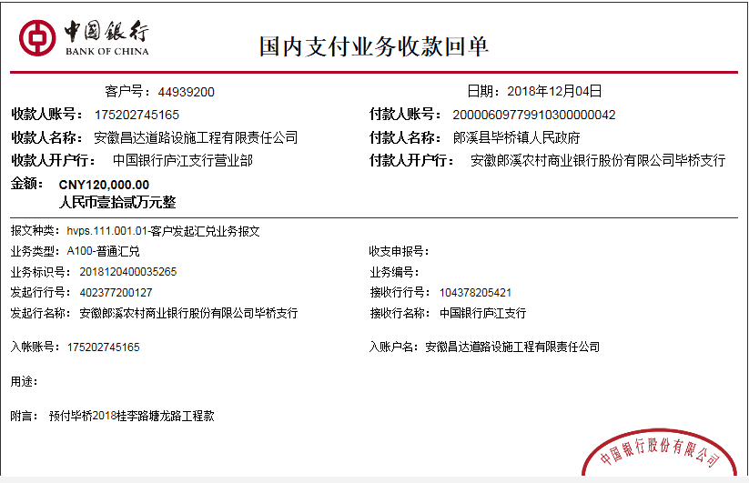
工程款支付证书
工程名称 |  | 郎溪县2018年老村级道路加宽改造桂李路、塘龙路工程 |  |  |  |  |  |  |  |  | ERP编号 | 10677 | 档案编号 | CD2018-085
合同金额 |  | 271,930.25 |  | 中标 日期 | 2018.3.19 |  | 已供工程 资料 | 中标通知书、施工合同及内部承包协议原件 |  |  |  | 庐江 | 责任 单位 | 业务二部
决算金额 |  |  |  | 竣工 日期 |  |  |  |  |  |  |  | 合肥 | 责任人 | 朱梓松15856309588
序号 | 工程款到账 |  |  | 开票情况 |  | 管理费 |  | 代缴税金 | 其他扣款 |  | 预留款 |  | 实际支付
 | 日期 | 账户 | 金额 | 日期 | 金额 | 比例 | 金额 | 金额 | 金额 | 备注 | 金额 | 备注 | 户名 | 金额
1 | 2018-12-04 | 中 | 120,000.00 |  |  | 3.0% | 3,600.00 | 0.00 | 500.00 | 2018年12月5日外经证办理 | 19,200.00 | 暂扣预留款16% | 材料 | 96,700.00

合计 |  | - | 120,000.00 | - | 0.00 | - | 3,600.00 | 0.00 | 500.00 | - | 19,200.00 | - | - | 96,700.00
本次结算 支付明细 |  | 应支付金额 |  | 96,700.00 |  |  |  | 实际支付金额 |  | 小写 | 0.00
 |  | 已支付金额 |  | 96,700.00 |  |  |  |  |  | 大写 | 零元整
申请部门 意见 |  | 制表：朱敏 |  |  |  |  |  | 项目管理 意见 |  | 施总、朱总已同意支付（附表背面截图）。
财务初审 意见 |  |  |  |  |  |  |  | 财务审核 意见
质安初审 意见 |  |  |  |  |  |  |  | 质安稽查 意见
总经理审批 |  |  |  |  |  |  |  | 董事长审批

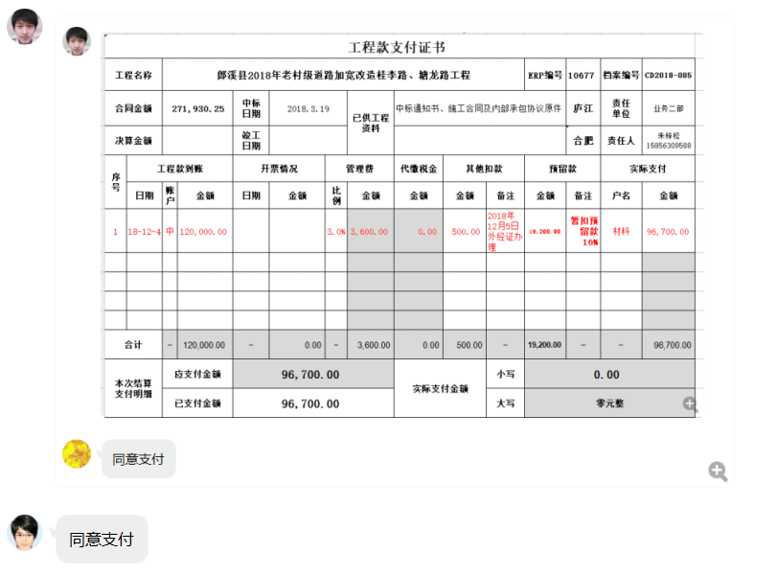

2
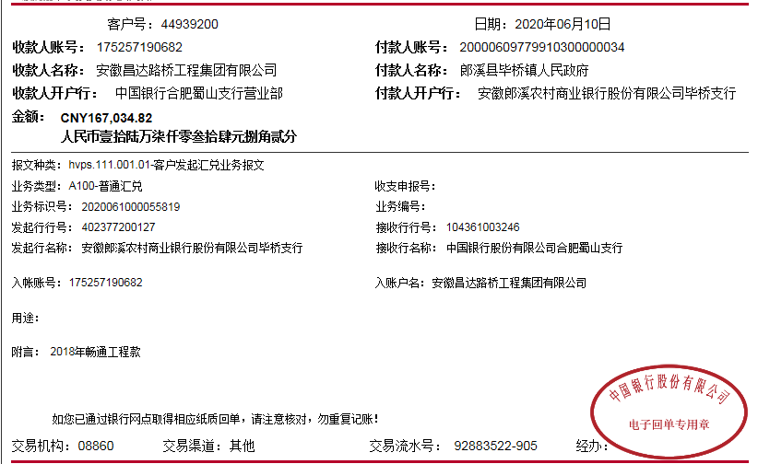
工程款支付证书
工程名称 |  | 郎溪县2018年老村级道路加宽改造桂李路、塘龙路工程 |  |  |  |  |  |  |  |  | ERP编号 | 10677 | 档案编号 | CD2018-085
合同金额 |  | 271,930.25 |  | 中标 日期 | 2018.3.19 |  | 已供工程 资料 | 中标通知书、施工合同及内部承包协议原件、终结结算承诺书、不领章承诺书、交工、审计 |  |  |  | 庐江 | 责任 单位 | 业务二部
决算金额 |  | 319,034.82 |  | 竣工 日期 |  |  |  |  |  |  |  | 合肥 | 责任人 | 朱梓松15856309588
序号 | 工程款到账 |  |  | 开票情况 |  | 管理费 |  | 代缴税金 | 其他扣款 |  | 预留款 |  | 实际支付
 | 日期 | 账户 | 金额 | 日期 | 金额 | 比例 | 金额 | 金额 | 金额 | 备注 | 金额 | 备注 | 户名 | 金额
1 | 2018-12-04 | 中 | 120,000.00 |  |  | 3.0% | 3,600.00 | 0.00 | 500.00 | 2018年12月5日外经证办理 | 19,200.00 | 暂扣预留款16% | 材料 | 96,700.00
2 | 2019-11-22 |  |  | 2019-09-24 | 120,000.00 |  |  | 10,240.00 | 500.00 | 2019年9月17日外经证办理 | -19,200.00 | 退之前未开票预留款 | 朱梓松 | 4,360.00
 |  |  |  |  |  |  |  |  |  |  |  |  | 戴照梅 | 4,100.00

3 | 2020-06-10 | 中 | 167,034.82 |  |  | 3.0% | 5,971.04 | 17402.82 | 100.00 | 转账费 |  |  | 魏超-黄沙碎石 开户行：建行郎溪县中港路支行 账号：6217 0017 6000 5065 802 | 37,100.00
 |  |  |  |  |  |  | 全部管理费 | 企税3342.56+增值税及附加14060.26 | 已办理终结结算，50元手续费后期补扣 |  |  |  | 朱梓松-劳务机械 开户行：农商银行郎溪县毕桥支行 账号：6217 7883 7660 0314 468 | 106,460.96

合计 |  | - | 287,034.82 | - | 120,000.00 | - | 9,571.04 | 27,642.82 | 1,100.00 | - | 0.00 | - | - | 248,720.96
本次结算 支付明细 |  | 应支付金额 |  | 143,560.96 |  |  |  | 实际支付金额 |  | 小写 | 0.00
 |  | 已支付金额 |  | 0.00 |  |  |  |  |  | 大写 | 零元整
申请部门 意见 |  | 制表：朱敏 |  |  |  |  |  | 项目管理 意见
财务初审 意见 |  |  |  |  |  |  |  | 财务审核 意见
质安初审 意见 |  |  |  |  |  |  |  | 质安稽查 意见
总经理审批 |  |  |  |  |  |  |  | 董事长审批

3
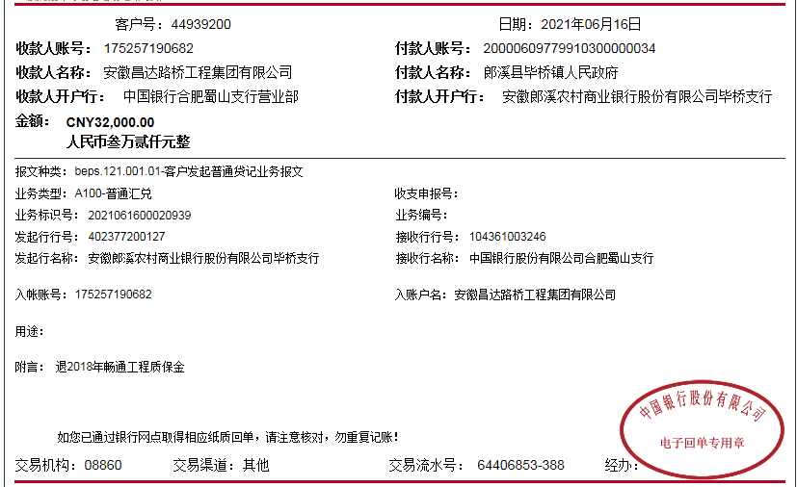
工程款支付证书
工程名称 |  | 郎溪县2018年老村级道路加宽改造桂李路、塘龙路工程 |  |  |  |  |  |  |  |  | ERP编号 | 10677 | 档案编号 | CD2018-085
合同金额 |  | 271,930.25 |  | 中标 日期 | 2018.3.19 |  | 已供工程 资料 | 中标通知书、施工合同及内部承包协议原件、终结结算承诺书、不领章承诺书、交工、审计 |  |  |  | 庐江 | 责任 单位 | 业务二部
决算金额 |  | 319,034.82 |  | 竣工 日期 |  |  |  |  |  |  |  | 合肥 | 责任人 | 朱梓松15856309588
序号 | 工程款到账 |  |  | 开票情况 |  | 管理费 |  | 代缴税金 | 其他扣款 |  | 预留款 |  | 实际支付
 | 日期 | 账户 | 金额 | 日期 | 金额 | 比例 | 金额 | 金额 | 金额 | 备注 | 金额 | 备注 | 户名 | 金额
1 | 2018-12-04 | 中 | 120,000.00 |  |  | 3.0% | 3,600.00 | 0.00 | 500.00 | 2018年12月5日外经证办理 | 19,200.00 | 暂扣预留款16% | 材料 | 96,700.00
2 | 2019-11-22 |  |  | 2019-09-24 | 120,000.00 |  |  | 10,240.00 | 500.00 | 2019年9月17日外经证办理 | -19,200.00 | 退之前未开票预留款 | 朱梓松 | 4,360.00
 |  |  |  |  |  |  |  |  |  |  |  |  | 戴照梅 | 4,100.00

3 | 2020-06-10 | 中 | 167,034.82 |  |  | 3.0% | 5,971.04 | 17402.82 | 100.00 | 转账费 |  |  | 魏超-黄沙碎石 开户行：建行郎溪县中港路支行 账号：6217 0017 6000 5065 802 | 37,100.00
 |  |  |  |  |  |  | 全部管理费 | 企税3342.56+增值税及附加14060.26 | 已办理终结结算，50元手续费后期补扣 |  |  |  | 朱梓松-劳务机械 开户行：农商银行郎溪县毕桥支行 账号：6217 7883 7660 0314 468 | 106,460.96

4 | 2021-06-16 |  | 32,000.00 |  |  |  | 0.00 | 0.00 | 100.00 | 手续费 |  |  | 朱梓松-材料及退预缴税金 | 31,900.00

合计 |  | - | 319,034.82 | - | 120,000.00 | - | 9,571.04 | 27,642.82 | 1,200.00 | - | 0.00 | - | - | 280,620.96
本次结算 支付明细 |  | 应支付金额 |  | 31,900.00 |  |  |  | 实际支付金额 |  | 小写 | 0.00
 |  | 已支付金额 |  | 0.00 |  |  |  |  |  | 大写 | 零元整
申请部门 意见 |  | 制表：朱敏 |  |  |  |  |  | 项目管理 意见
财务初审 意见 |  |  |  |  |  |  |  | 财务审核 意见
质安初审 意见 |  |  |  |  |  |  |  | 质安稽查 意见
总经理审批 |  |  |  |  |  |  |  | 董事长审批

